关系图
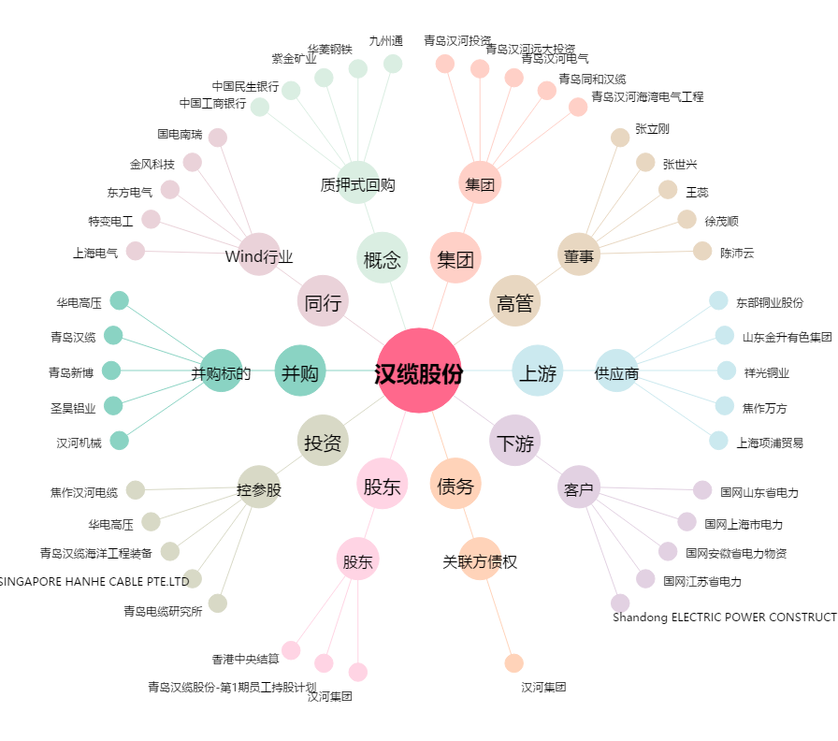
汉缆股份[002498.SZ] - 关系概览图

